3工場精製水フロー図
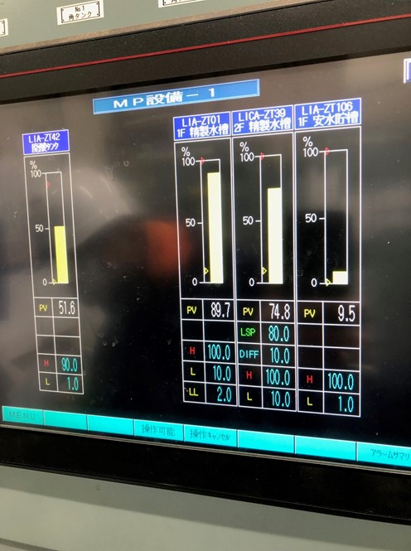
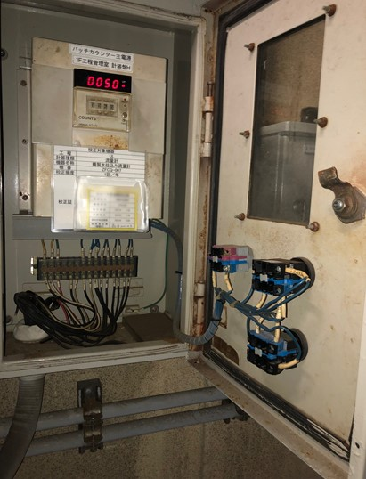
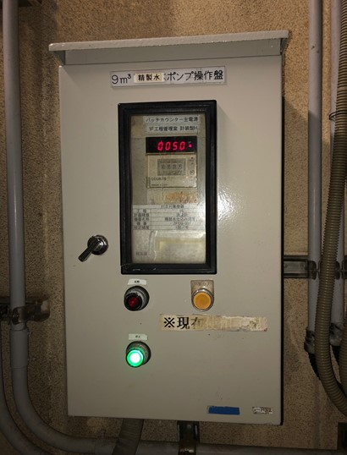
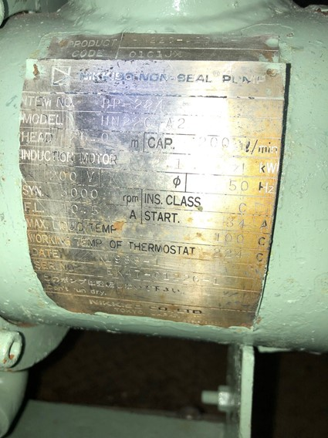

バッチカウンター50L設定⇒ポンプ運転⇒カウントアップを確認→
カウントアップ中に配線に触れると、瞬間的に停止→再運転された。
⇒配線不良ではなく、導電率が上がったタイミングで停止したと思われる。

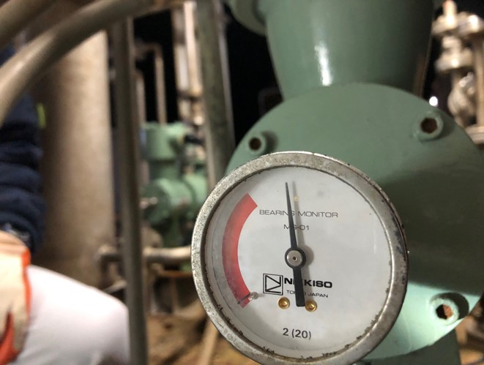
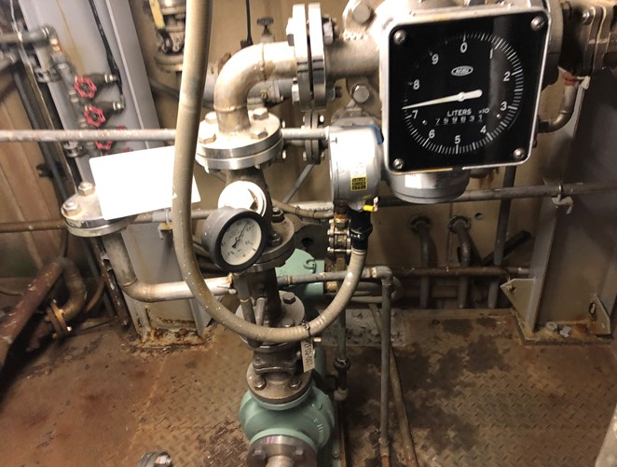

正常値の範囲

流量確認
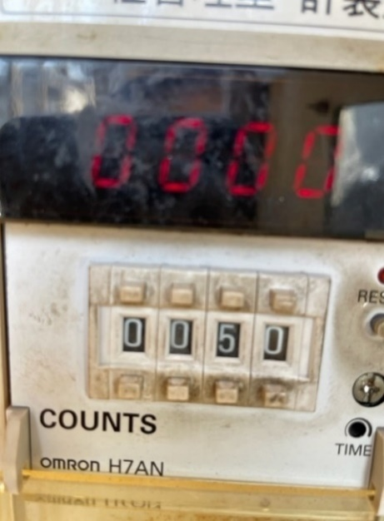
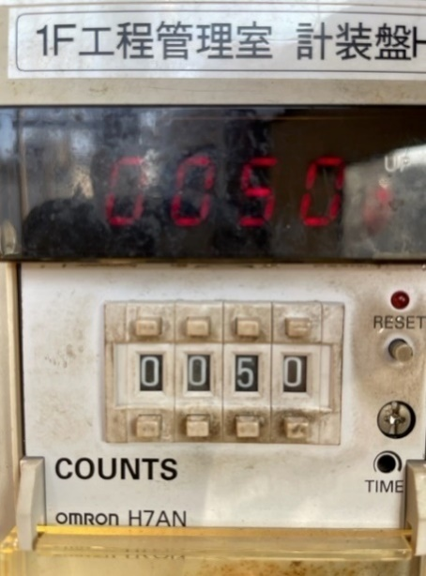

移送中は停止等問題なし

仕込み前カウンター
仕込み後カウンター

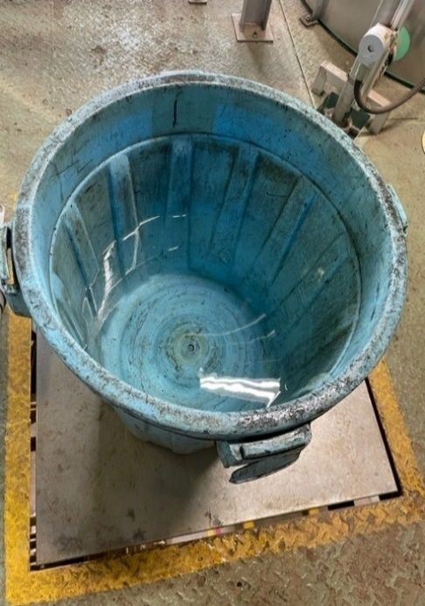
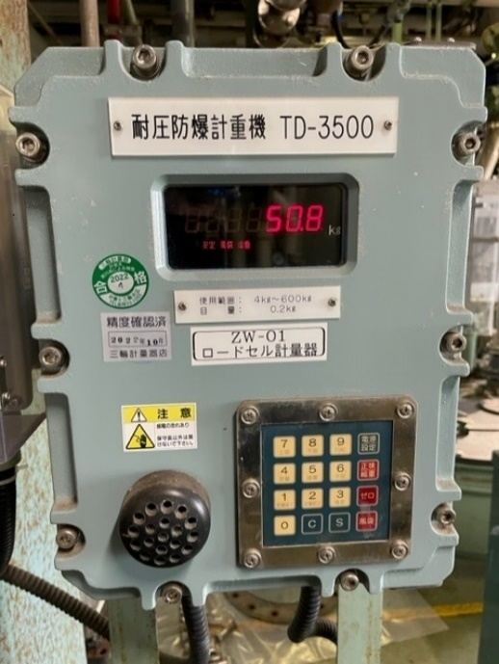

50L移送後の重量

